Sheet1
명마 평균성장치 계산기

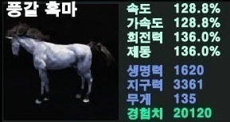 | 흑마 |  |  |  |  |  |  | 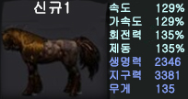 | 신규1
 | 레벨 | 30 |  |  |  |  |  |  | 레벨 | 30
 |  | 현재스탯 | 평균성장치 |  | 현재스탯 | 평균성장치 |  |  |  | 현재스탯 | 평균성장치 |  | 현재스탯 | 평균성장치
 | 속도 | 160 | 1.0759 | 회전력 | 160 | 0.8276 | 136.0 |  | 속도 | 160 | 1.0690 | 회전력 | 160 | 0.8621
 | 가속도 | 160 | 1.0759 | 제동 | 160 | 0.8276 | 136.0 |  | 가속도 | 160 | 1.0690 | 제동 | 160 | 0.8621

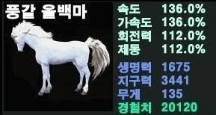 | 백마 |  |  |  |  |  |  | 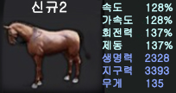 | 신규2
 | 레벨 | 30 |  |  |  |  |  |  | 레벨 | 30
 |  | 현재스탯 | 평균성장치 |  | 현재스탯 | 평균성장치 |  |  |  | 현재스탯 | 평균성장치 |  | 현재스탯 | 평균성장치
 | 속도 | 160 | 0.8276 | 회전력 | 160 | 1.6552 | 112.0 |  | 속도 | 160 | 1.1034 | 회전력 | 160 | 0.7931
 | 가속도 | 160 | 0.8276 | 제동 | 160 | 1.6552 | 112.0 |  | 가속도 | 160 | 1.1034 | 제동 | 160 | 0.7931

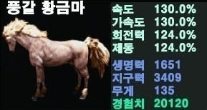 | 황금마 |  |  |  |  |  |  | 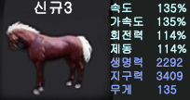 | 신규3
 | 레벨 | 30 |  |  |  |  |  |  | 레벨 | 30
 |  | 현재스탯 | 평균성장치 |  | 현재스탯 | 평균성장치 |  |  |  | 현재스탯 | 평균성장치 |  | 현재스탯 | 평균성장치
 | 속도 | 160 | 1.0345 | 회전력 | 160 | 1.2414 | 124.0 |  | 속도 | 160 | 0.8621 | 회전력 | 160 | 1.5862
 | 가속도 | 160 | 1.0345 | 제동 | 160 | 1.2414 | 124.0 |  | 가속도 | 160 | 0.8621 | 제동 | 160 | 1.5862

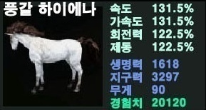 | 풍갈하이 |  |  |  |  |  |  | 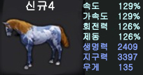 | 신규4
 | 레벨 | 30 |  |  |  |  |  |  | 레벨 | 30
 |  | 현재스탯 | 평균성장치 |  | 현재스탯 | 평균성장치 |  |  |  | 현재스탯 | 평균성장치 |  | 현재스탯 | 평균성장치
 | 속도 | 160 | 0.9828 | 회전력 | 160 | 1.2931 | 122.5 |  | 속도 | 160 | 1.0690 | 회전력 | 160 | 1.1724
 | 가속도 | 160 | 0.9828 | 제동 | 160 | 1.2931 | 122.5 |  | 가속도 | 160 | 1.0690 | 제동 | 160 | 1.1724


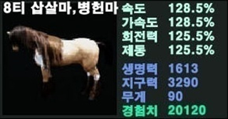 | 풍갈하이 |  |  |  |  |  |  | 8세대 스텟 평균성장치 판별
 | 레벨 | 30
 |  | 현재스탯 | 평균성장치 |  | 현재스탯 | 평균성장치 |  | 0.5 | 0.55 | 0.6 | 0.65 | 0.7이상
 | 속도 | 160 | 1.0862 | 회전력 | 160 | 1.1897 | 125.5 | 하급 |  | 중급 |  | 상급
 | 가속도 | 160 | 1.0862 | 제동 | 160 | 1.1897 | 125.5

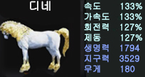
환상마 |  |  |  |  |  |  |  | 세대별 준마 판정 기준
 |  |  |  |  |  |  |  | 티어
 | 디네 |  |  |  |  |  |  | 1~2 | 돌진
 | 레벨 | 30 |  |  |  |  |  | 3~4 | 돌진 | 드리프트
 |  | 현재스탯 | 평균성장치 |  | 현재스탯 | 평균성장치 |  | 5~6 | 돌진 | 드리프트 | 전력질주
 | 속도 | 160 | 0.9310 | 회전력 | 160 | 1.1379 | 127.0 | 7 | 돌진 | 드리프트 | 전력질주 | 순간가속 | 측면이동
 | 가속도 | 160 | 0.9310 | 제동 | 160 | 1.1379 | 127.0 | 8 | 돌진 | 드리프트 | 전력질주 | 순간가속 | 측면이동 | 연:순간가속


 | 아두아나트 |  |  |  |  |  |  | * 본 파일에 사용 된 말 이미지는 인벤 '아페0'님의 게시물에서 발췌하여 사용하였습니다. (문제시 이미지 삭제하겠습니다.) * 사용법 사용자의 말과 같은 품종의 말 항목에 레벨 칸과 현재스텟 칸에 현재 말의 레벨과 스텟을 적어주면 평균성장치가 자동으로 계산되어 나옵니다. * 주의사항 본 파일은 단순하게 제작된 엑셀파일로 파일의 수식을 변경할 시에 제대로 된 계산이 불가능합니다. 수식 부분을 건들지않도록 주의하시기 바랍니다.
 | 레벨 | 30
 |  | 현재스탯 | 평균성장치 |  | 현재스탯 | 평균성장치
 | 속도 | 160 | 0.7759 | 회전력 | 160 | 1.2931 | 122.5
 | 가속도 | 160 | 0.7759 | 제동 | 160 | 1.2931 | 122.5

 둠 | 둠
 | 레벨 | 30
 |  | 현재스탯 | 평균성장치 |  | 현재스탯 | 평균성장치
 | 속도 | 160 | 1.0345 | 회전력 | 160 | 0.7241 | 139.0
 | 가속도 | 160 | 1.0345 | 제동 | 160 | 0.7241 | 139.0

제작자: 검은사막인벤 탈것정보공유게시판 '마스터후린' 업데이트: 1st "봄품해' 2nd '강소초선'

